房屋
 |  |  |  | 物件資料表 送件審核 |  |  |  |  |  |  |  |  | 案名:南區水交社優質輕屋齡三房平車 標的物:台南市南區水交社路26號2樓

台 南 文 化 崇 明 加 盟 店 |  |  |  |  |  |  |  |  |  |  |  |  | 請開發業務填寫檢查以下資訊
連城不動產開發有限公司 店址:台南市東區崇明路520號 電話:06-3356699 傳真:06-2681166
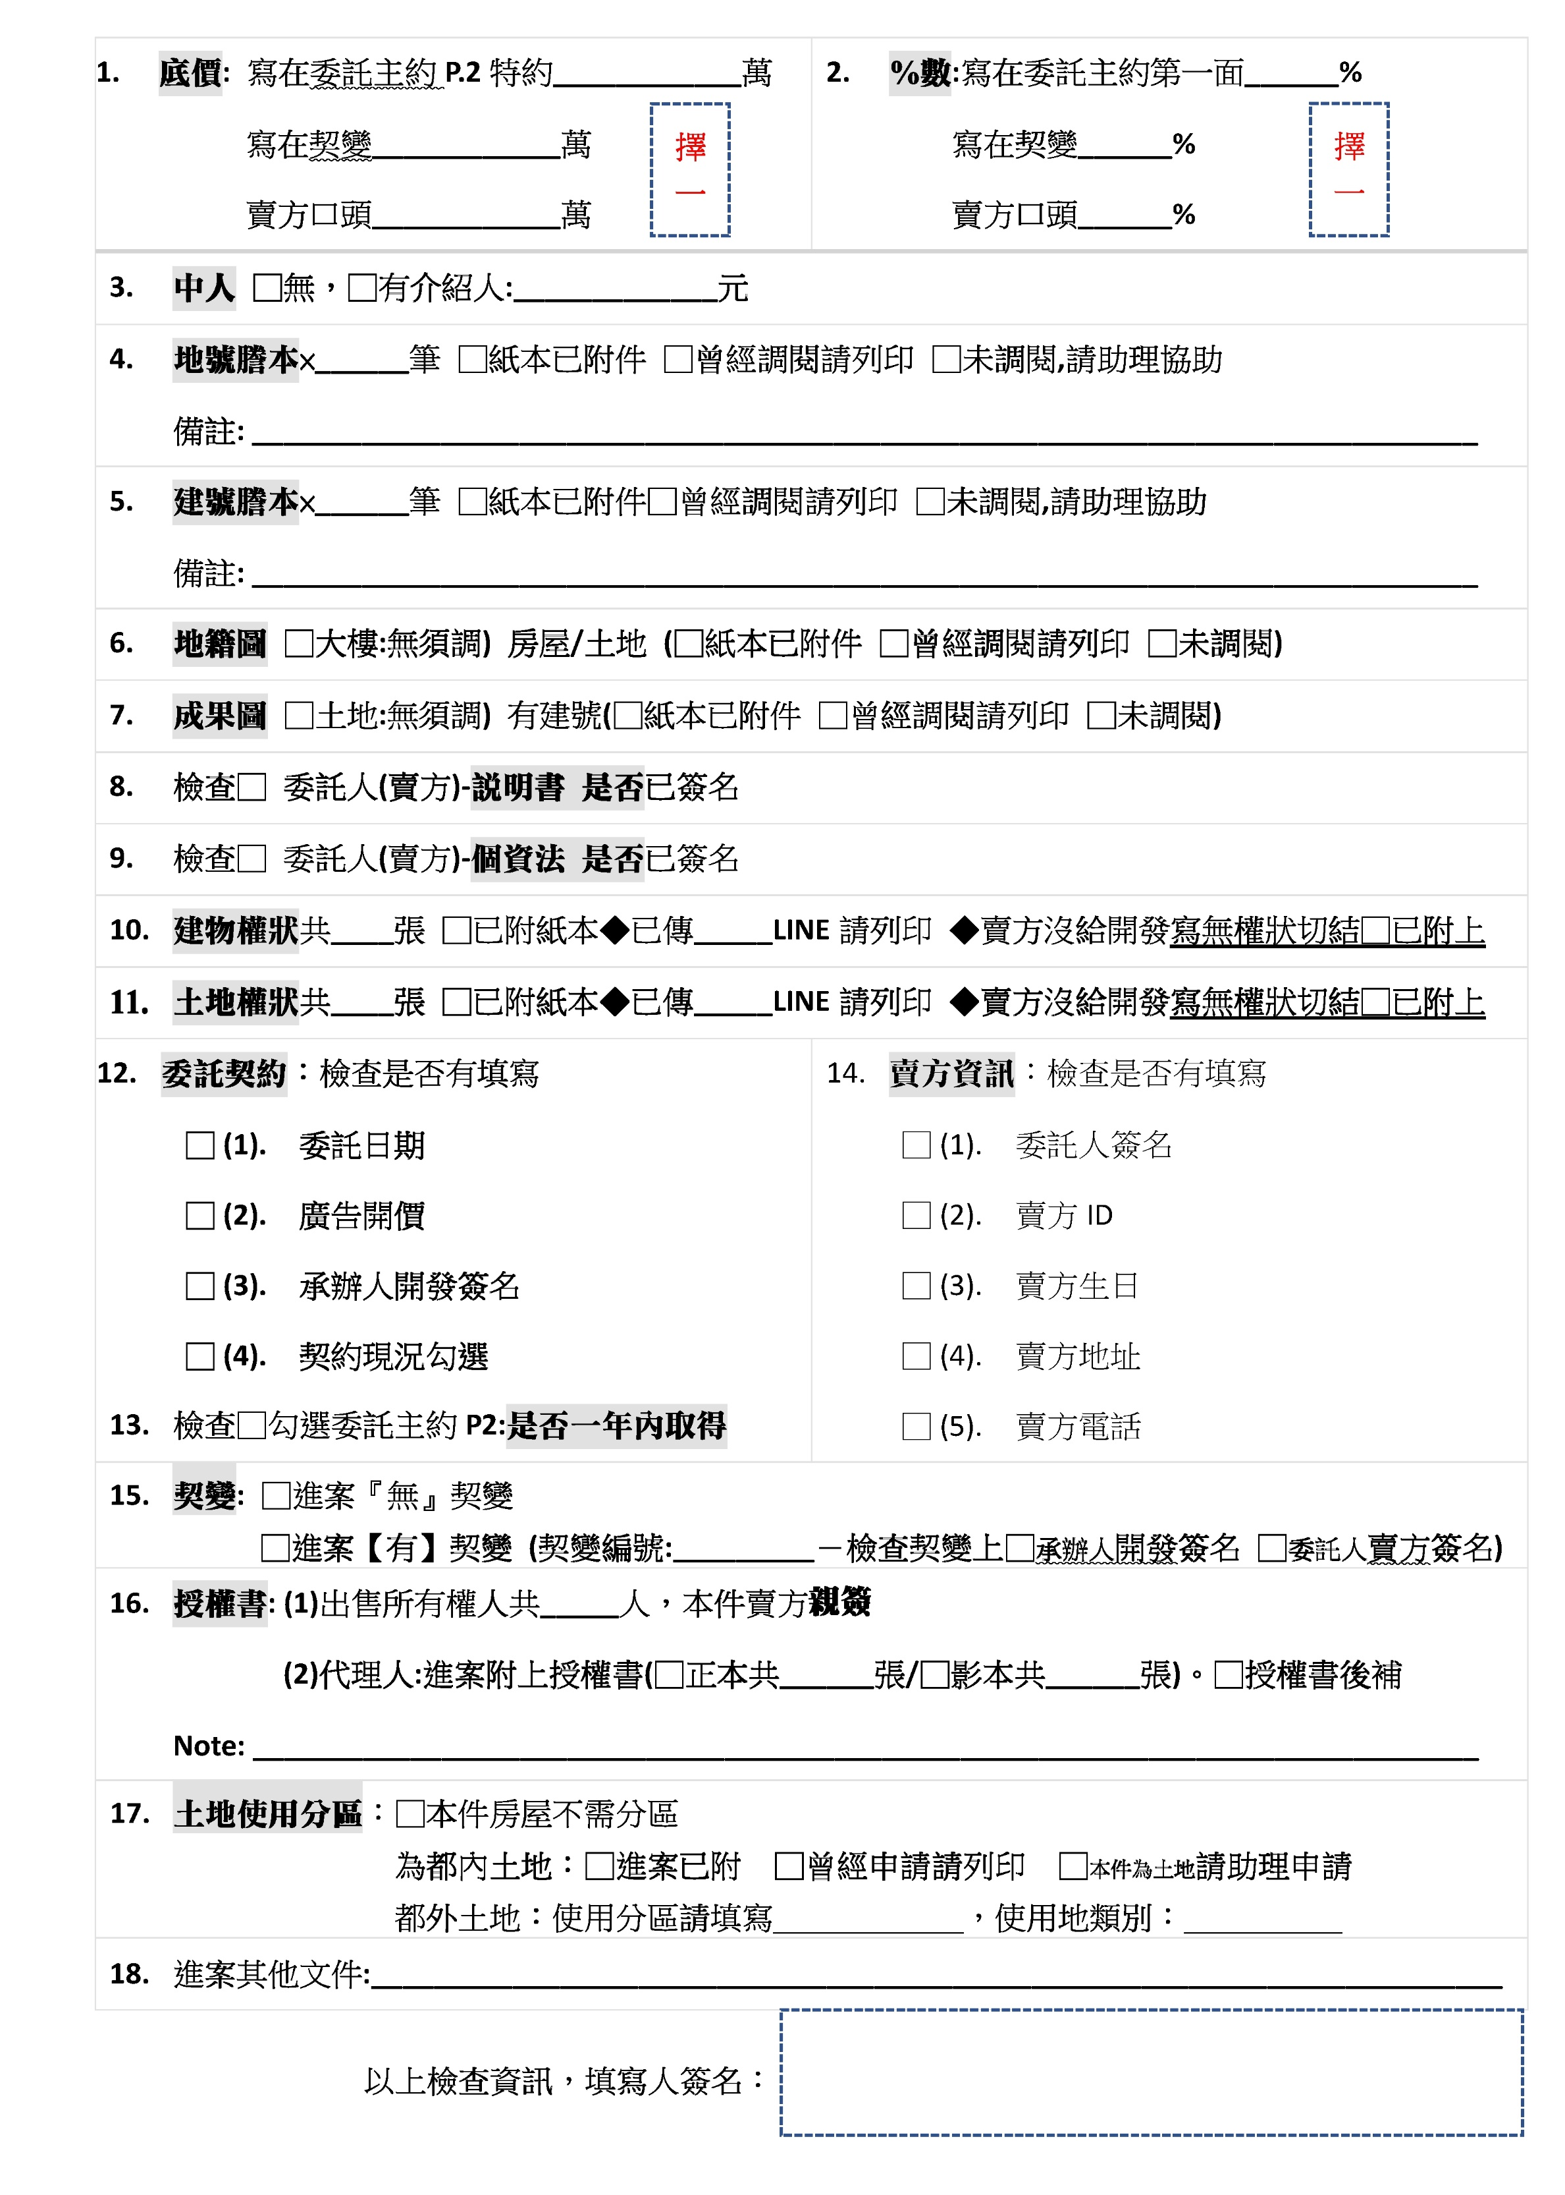
案名 | 南區水交社優質輕屋齡三房平車 |  |  |  |  |  |  | 屋址 | 台南市南區水交社路26號2樓

價格 | 總價: |  |  | 1480 |  |  | 萬
□有符合契約簽訂開價

面積 | 總建物坪數: |  | 49.82 坪 |  | | | 土地坪數: | 8.35 坪 | 物件編號: |  |  | EG0522906
 | 室內坪數: |  | 23.46 坪 |  | |

增建說明 |  |  |  |  |  |  |  | 鑰匙位置: |  |  | 管理室
 |  |  |  |  |  |  |  | 物件現況: |  |  | 空屋

車位 | 車位產權: |  | 有車位+公設內含+固定車位 |  |  |  |  | 國小: |  | 至開實驗國小
 | 車位型態: |  | 坡道/平面 |  | | | 車位編號: | B3-85號 | 國中: |  | 大成國中

基本資料 | 物件類型: |  | 華厦 |  | | | 大樓名稱: | 世界好美麗 | 高中:
 | 每層戶數: |  | 共3戶 |  | | | 電梯數: | 有電梯 共1部 | 大專:
 | 管理方式: 管理費: |  | 管理員 $2792 |  | | | 土地 使用分區: | . | 市場: |  | 大成黃昏市場、全聯
 | 格局: |  | 3房2廳2衛浴3陽台 |  |  |  |  | 公園: |  | 水交社公園
 | 現況樓層: |  | 在2樓 |  | | | 權狀樓別: | 在7樓 | 物件相片:
 | 建築完成日: |  | 107.11.14 |  | | | 屋齡: | 約8年屋 | 格局圖: |  |  | 『已』傳 " 私Line給"助理
 | 座向: |  | 朝向 [土地朝] |  |  | 朝向 [房屋朝]北 | 朝向 [大門朝]南 | 現詢調: |  |  | 已完成送出

環境 | 臨路: |  | 約8.0 米 |  | | | 建蔽/容積: | . | 智能照片: |  |  | 已完成送出
 | 面寬: |  | . |  | | | 深度: | . | 智能主約: |  |  | 已完成送出

中人:
重點說明 | 1. | 一層3戶，24小時管理，公設完善齊全，有健身房、兒戲室、閱讀室、垃圾集中室 |  |  |  |  |  | 智能契變: |  |  | 已完成送出
 | 2. | 房間皆開窗，前後陽台採光通風良好，客廳外綠蔭好景 |  |  |  |  |  | 帶看注意事項: |  |  |  | 無
 | 3. | 附近：水交社文化園區、體育公園、新光山越生活圈，生活機能優
 | 4. | 近86快速道路，南來北往，交通便利

店東審核 |  |  |  |  |  | 開發１／開發2 |  |  | 以上資料無誤簽名 |  |  | 業務交件日期： 助理收件日期：
 |  |  |  |  |  | 柯育婷/蔡宇育
 |  |  |  |  |  |  |  |  |  |  |  |  | 案名:南區水交社優質輕屋齡三房平車 標的物:台南市南區水交社路26號2樓
◎以上資訊如有記載錯誤‧一律依地政機關謄本登記簿為準。

純土地
 |  |  | 物件資料表 送件審核 |  |  |  |  |  |  |  |  | 案名:南區水交社優質輕屋齡三房平車 標的物:台南市南區水交社路26號2樓

台 南 文 化 崇 明 加 盟 店 |  |  |  |  |  |  |  |  |  |  |  | 請開發業務填寫檢查以下資訊
連城不動產開發有限公司 店址:台南市東區崇明路520號 電話:06-3356699 傳真:06-2681166


案名 | 南區水交社優質輕屋齡三房平車 |  |  |  |  |  | 屋址 | 台南市南區水交社路26號2樓

價格 | 總價: |  | 1480 |  |  | 萬
□有符合契約簽訂開價

面積 | 土地坪數: |  | 8.346 |  |  |  | 物件編號: |  |  | EG0522906

土地資訊 | 使用分區: |  | . |  |  |  | 鑰匙位置: |  |  | 管理室
 |  |  |  |  |  |  | 物件現況: |  |  | 空屋

 | 建蔽率/容積率: |  | . |  |  |  | 國小: |  | 至開實驗國小
 | 座向: |  | 朝向 [土地朝] |  |  |  | 國中: |  | 大成國中

 | 臨路: |  | 約 |  | 8 米 |  | 高中:
 | 面寬: |  | 約 |  | . |  | 大專:
 | 深度: |  | 約 |  | . |  | 市場: |  | 大成黃昏市場、全聯

重點說明 | 1. | 一層3戶，24小時管理，公設完善齊全，有健身房、兒戲室、閱讀室、垃圾集中室 |  |  |  |  | 公園: |  | 水交社公園
 |  |  |  |  |  |  | 物件相片:
 | 2. | 房間皆開窗，前後陽台採光通風良好，客廳外綠蔭好景 |  |  |  |  | 格局圖: |  |  | 『已』傳 " 私Line給"助理
 |  |  |  |  |  |  | 智能照片: |  |  | 已完成送出

中人:
 | 3. | 附近：水交社文化園區、體育公園、新光山越生活圈，生活機能優 |  |  |  |  | 帶看注意事項: |  |  |  | 無
 |  |  |  |  |  |  | 0
 | 4. | 近86快速道路，南來北往，交通便利

店東審核 |  |  |  | 開發１／開發2 |  |  |  | 以上資料無誤簽名 |  |  | 業務交件日期： 助理收件日期：
 |  |  |  | 柯育婷/蔡宇育
 |  |  |  |  |  |  |  |  |  |  |  | 案名:南區水交社優質輕屋齡三房平車 標的物:台南市南區水交社路26號2樓
◎以上資訊如有記載錯誤‧一律依地政機關謄本登記簿為準。

X
格局圖手畫
收 件 審 核
1.謄本:地號×___筆□已附□印□調
1.謄本:建號×___筆□已附□印□調
2._____(必)說明書簽名
3._____(必)個資法簽名
4.建物權狀共___張□已附
土地權狀共___張□已附 /___切結
5.主約:_____委託日期/_____開價/_____業務/_____現況/_____委託人/_____屋主ID/
_____屋主生日/_____地址/_____電話
_____★主約P2:勾選是否一年內取得
6.___契變/_____業務/_____委託人
7.地籍圖(土地+透天)□已附□印□調
8.建物成果圖(房屋)□已附□印□調
9.____授權書(影/正本)共__張
10.土地使用分區:□已附□印□要申請
□土地謄本已顯示
其他文件:______________________________
_____________________________________
 |  |  |  | 物件資料表 送件審核

台 南 文 化 崇 明 加 盟 店
連城不動產開發有限公司 店址:台南市東區崇明路520號 電話:06-3356699 傳真:06-2681166

案名 | 台南市南區水交社路26號2樓 |  |  |  |  |  |  | 屋址 | 空屋

價格 | 總價: |  |  | 49.82 |  |  | 萬
□符合契約簽訂開價

面積 | 總建物坪數: |  | 23.46 坪 |  | | | 土地坪數: |  | 物件編號: |  |  | EG0522906 |  | 建物權狀 ：『已』傳 " 私Line給"助理
 | 室內坪數: |  | 8.35 坪 |  | | |  |  |  |  |  |  |  | 土地權狀 ：已完成送出

增建說明 | 8.00 |  |  |  |  |  |  | 鑰匙位置: |  |  | 華厦:10樓含以下(有電梯)
 |  |  |  |  |  |  |  | 物件現況: |  |  | 管理室

車位 | 車位型態: |  | - |  |  |  |  | 國小: |  | 附近：水交社文化園區、體育公園、新光山越生活圈，生活機能優
 | 車位型態: |  | 坡道/平面 |  | | | 車位編號: |  | 國中: |  | 近86快速道路，南來北往，交通便利 |  |  | 契變ED編號: 南區水交社優質輕屋齡三房平車

基本資料 | 物件類型: |  | 14 |  | | | 大樓名稱: | 1.0 | 高中: |  | 至開實驗國小
 | 每層戶數: |  | 共戶 |  | | | 電梯數: | 7 共3部 | 大專: |  | 大成國中
 | 管理方式: 管理費: |  | 2792 $有車位+公設內含+固定車位 |  | | | 土地 使用分區: | . | 市場: |  |  |  |  | 0
 | 格局: |  | 2廳2衛浴3陽台有電梯 |  |  |  |  | 公園:
 | 樓層: |  | 世界好美麗 |  | | | 權狀樓別: | 在2樓 | 物件相片:
 | 建築完成日: |  | 3房 |  | | | 屋齡: | 約6年屋 | 格局圖:
 | 座向: |  | 朝向 [房屋朝]北 |  |  | 朝向 [大門朝]南 | 警衛管理管理員 | 現詢調: |  |  | 已完成送出 |  |  | "底價"業務回應表單:

環境 | 臨路: |  | . |  | | | 建蔽/容積: | 107.11.14 | 智能照片: |  |  | 已完成送出 |  |  | 0
 | 面寬: |  | . |  | | | 深度: | . | 智能契約: |  |  | 已完成送出 |  |  |  |  | 底價: | 萬

重點說明 | 1. |  |  |  |  |  |  | 帶看注意事項: |  |  |  | 市場/購物:大成黃昏市場、全聯 |  | "%數"業務回應表單:
 | 2. | B3-85號 |  |  |  |  |  | 水交社公園 |  |  |  |  |  | 0
 | 3. | 一層3戶，24小時管理，公設完善齊全，有健身房、兒戲室、閱讀室、垃圾集中室 |  |  |  |  |  |  |  |  |  |  |  |  |  | %數: | 0%
 | 4. | 房間皆開窗，前後陽台採光通風良好，客廳外綠蔭好景
 |  |  |  |  |  |  |  |  |  |  |  |  |  | "中人"業務回應表單:
店東審核 |  |  |  |  |  | 開發１／開發2 |  |  | 以上資料無誤簽名 |  |  | 業務交件： 助理收件：
請開發親自填寫
月 日
月 日
助理填寫
 |  |  |  |  |  | 柯育婷/蔡宇育 |  |  |  |  |  |  |  |  | 中人: | 大成黃昏市場、全聯

◎以上資訊如有記載錯誤‧一律依地政機關謄本登記簿為準。

